Dataset
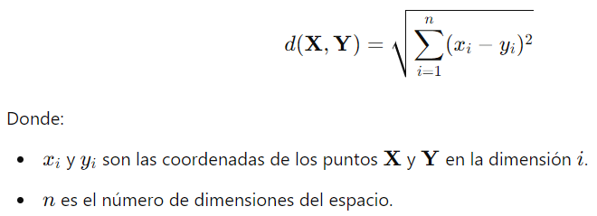
ID Casa | # Dormitorios | Área Terreno (m²) | Área Total (m²) | Costo (USD) |  | Ypred
c1 | 2 | 150 | 250 | 60,000 | Test | ? | 1. Calcular distancias con euclidea |  | Euclidea
c2 | 3 | 180 | 300 | 75,000 |  |  | 2. Identificar los K vecinos | k=3
c3 | 4 | 200 | 320 | 90,000 | Train |  | 3. Calcular predicción costo c1 y c2
c4 | 2 | 140 | 240 | 58,000 |  |  | 4. Calcular RMSE
c5 | 3 | 170 | 290 | 70,000
c6 | 3 | 210 | 350 | 80,000 |  |  | 1. Calcular distancias con Manhattan
c7 | 4 | 230 | 380 | 95,000 |  |  | 2. Identificar los K vecinos | k=3
 | x |  |  | Y |  |  | 3. Calcular predicción costo c1 y c2
Train |  |  |  |  |  |  | 4. Calcular RMSE
Test

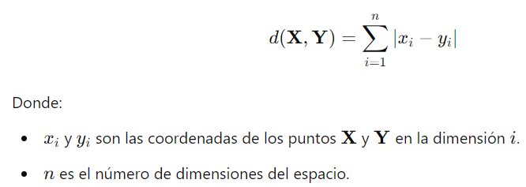
 |  |  |  |  |  |  |  |  | Manhattan

